Sheet1
令和３年度 学校行事等年間計画 玉名町小学校
１２ 月 |  |  |  |  |  |  | 授業日数１８日
日 | 曜 | 行 事 | 1 | 2 | 3 | 4 | 町小 ﾀｲﾑ | 5 | 6 | １年 | ２年 | ３年 | ４年 | ５年 | ６年 | 給食 | 備 考
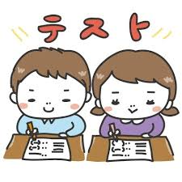
□２日、３日：県学力・学習状況調査
３年生以上で実施されます。これまで学習したことをしっかりと発揮してほしいと思います。
1 | 水 |  |  |  |  |  |  |  |  | 5 | 5 | 6 | 6 | 6 | 5 | ◯
2 | 木 | 県学力・学習状況調査調査（国語） 内科検診（１年） |  | 国 |  |  |  |  |  | 5 | 6 | 6 | 6 | 6 | 6 | ◯
3 | 金 | 県学力・学習状況調査調査（算数、質問紙） 委員会活動 内科検診（２年） |  | 算 | 質問紙 |  |  |  | 児 | 5 | 5 | 5 | 5 | 6 | 6 | ◯
4 | 土
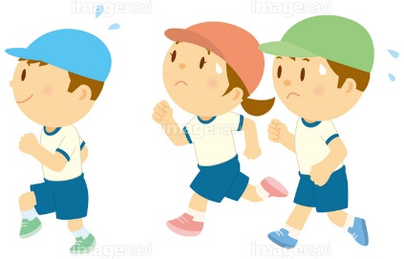
5 | 日
6 | 月 | クラブ |  |  |  |  |  |  | ク | 5 | 5 | 5 | 6 | 6 | 6 | ◯
□８日：持久走大会
桃田運動公園で行います。出発時間などは別紙プリントなどでお知らせします。
7 | 火 |  |  |  |  |  |  |  |  | 5 | 5 | 5 | 5 | 5 | 5 | ◯
8 | 水 | 持久走大会 |  |  | 行 | 行 |  |  |  | 5 | 5 | 6 | 6 | 6 | 6 | ◯
9 | 木 | 地域児童会 心のアンケート 持久走大会予備日 |  |  |  |  | 地域 児童会 |  |  | 5 | 6 | 6 | 6 | 6 | 6 | ◯
10 | 金 | 持久走大会予備日 |  |  |  |  |  |  |  | 5 | 6 | 6 | 6 | 6 | 6 | ◯
11 | 土
12 | 日
13 | 月 | 諸費納入日 |  |  |  |  |  |  |  | 5 | 5 | 5 | 6 | 6 | 6 | ◯
□１４日～：人権集会
低・中・高学年に分かれて行います。人権学習で学習したことを発表します。
14 | 火 | 人権集会（低） |  | 低行 |  |  |  |  |  | 5 | 5 | 5 | 6 | 6 | 6 | ◯
15 | 水 | 人権集会（中） 脊柱検査（５の３，５の４） 内科検診（５，６年） フッ化物洗口 |  | 中行 |  |  |  |  |  | 5 | 5 | 6 | 6 | 6 | 6 | ◯
16 | 木 | いきいきタイム 内科検診（３、４年） 人権集会（高） |  | 高行 |  |  |  |  |  | 5 | 6 | 6 | 6 | 6 | 6 | ◯
17 | 金 |  |  |  |  |  |  |  |  | 5 | 6 | 6 | 6 | 6 | 6 | ◯
18 | 土
19 | 日
20 | 月 |  |  |  |  |  |  |  |  | 5 | 5 | 5 | 6 | 6 | 6 | ◯
21 | 火 |  |  |  |  |  |  |  |  | 5 | 5 | 5 | 6 | 6 | 6 | ◯
22 | 水 | フッ化物洗口 小中合同あいさつ運動 |  |  |  |  |  |  |  | 5 | 5 | 6 | 6 | 6 | 6 | ◯
□２４日：全校集会
冬休み前の全校集会です。オンラインで行います。４時間授業で帰ります。下校後の指導をお願いします。給食はあります。
23 | 木 |  |  |  |  |  |  |  | 欠 | 5 | 5 | 5 | 5 | 5 | 5 | ◯
24 | 金 | ４時間授業 全校集会 |  |  |  |  | 全校 集会 | 欠 | 欠 | 4 | 4 | 4 | 4 | 4 | 4 | ◯
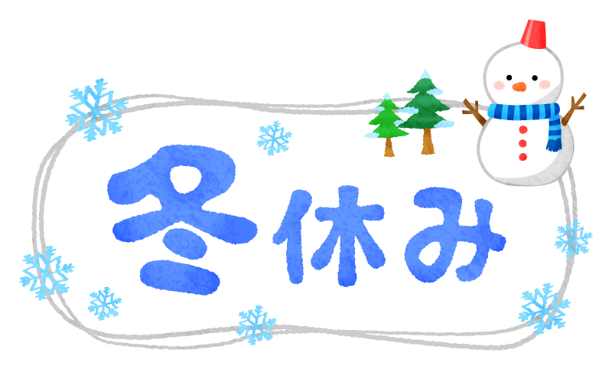
25 | 土
26 | 日
27 | 月
28 | 火 | 仕事納め
29 | 水
30 | 木
31 | 金
 |  |  |  |  |  |  |  |  |  | 89 | 94 | 98 | 103 | 104 | 103 | 18
１月の行事予定
７日（金）全校集会
身体測定１・２年
１１日（火）委員会活動
身体測定３・４年
１２日（水）身体測定５・６年
１９日（水）租税教室（６年）
２４日（月）諸費納入日
２５日（火）クラブ見学（３年）
令和３年もあと１か月となりました。今年１年間はどうだったでしょうか？ぜひご家庭でも今年１年間を振り返ってみてください。
冬休みは、年末年始で生活のリズムが崩れやすくなります。健康・安全に気をつけて楽しい冬休みにしてください。

